B站搜索结果
序号 | 作者 | 标题 | 视频ID | 播放量 | 时长 | 发布日期 | 状态 | 详情页链接 | 封面图片 | 视频详情页截图
1 | 从三十岁开始学拳 | 健身气功八段锦完整版-带呼吸法口令版 | BV1gT4y1m7ec | 8247.9万 | 12:09 | 2022-01-02 | 已爬取 | https://www.bilibili.com/video/BV1gT4y1m7ec/ | 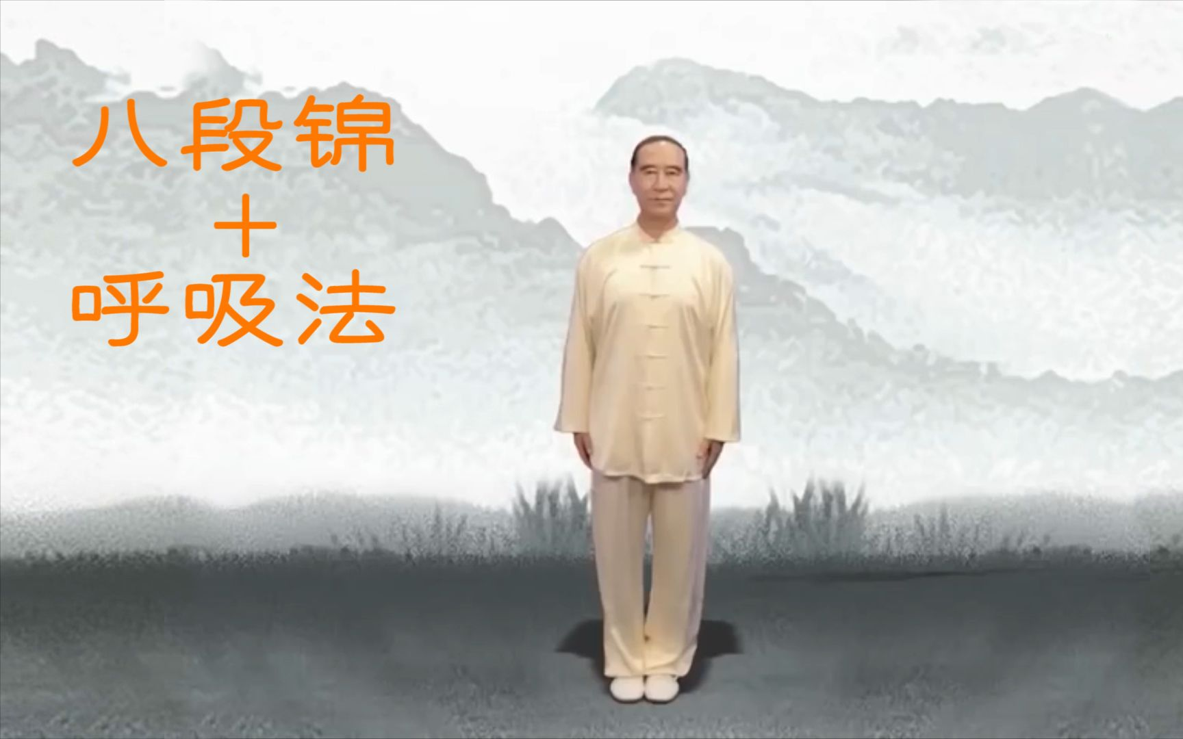 | 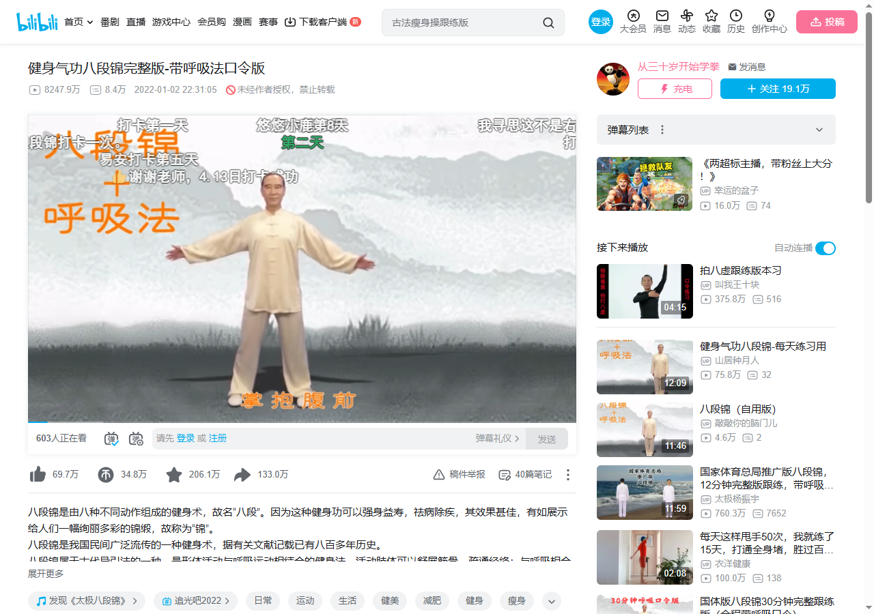
2 | 林林木琳lin | 八段锦练习 镜像版+呼吸版 | BV1jG411c7yo | 2001.8万 | 12:06 | 2022-11-20 | 新增 | https://www.bilibili.com/video/BV1jG411c7yo/ |  | 